CollectiveAccess
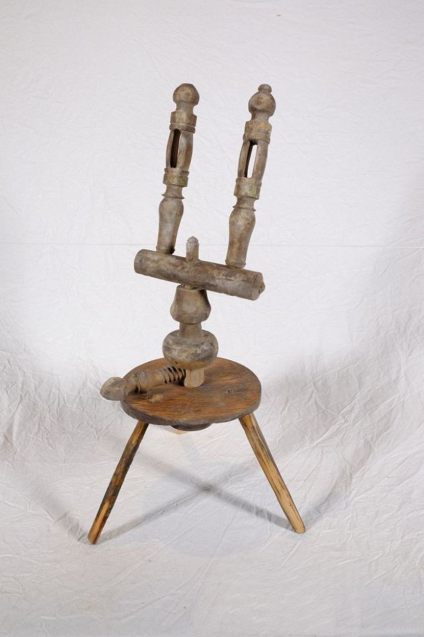
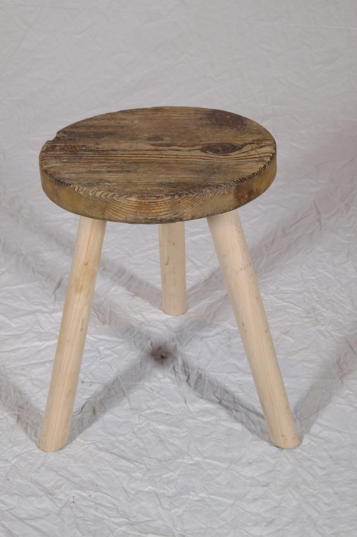
Image | Object | Description | Date
 | Garnwinde (A1106)
 | Schemel (A1634)
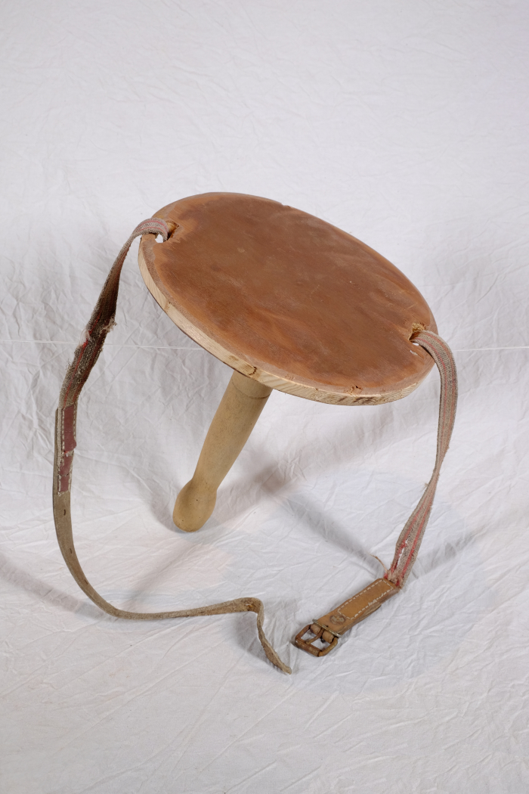
 | Melkschemel (A1775) | Der Melkschemel wurde als Sitzstütze während des Melkens verwendet. Mit Hilfe des Anschnallriemens konnte der Schemel um die Hüfte herum befestigt werden, sodass die Magd, welche üblicherweise für das Melken verantwortlich war, den Schemel nicht von Hand weiterrücken musste.

